FTA原因分析
ＦＴＡ検証シート
納入部番 |  | AMFM Radio |  |  |  |  |  |  |  |  |  |  | N | 16.03.13 |  |  | 担当 | Lam
機能 |  | CAR Audio |  |  |  |  |  |  |  |  |  |  | 1 | ・ ・ |  | 主任 | 担当
弊社部番 |  |  |  |  |  |  |  |  |  |  |  |  | 2 | ・ ・ |  | 主任 | 担当 |  |  |  | PAGE. １ / 1

 |  |  | 項目 Ｎｏ | 各質問事項内容 |  |  | 検証結果・問題点 |  |  |  |  | 判定 OK/NG |  |  | 対策内容(検出方法) |  |  |  | 最終結果

 | ・ソフトは他の状況でデータを修正することができますか
 |  |  |  |  | EEPROM ADDRESS |  |  |  |  |  |  |  |  |  |  |  |  |  |  | 初期値処理以外、他の状況で
 |  |  |  |  | 00h-01h ファクトリコード |  |  | 最初ソフトが起動時、Eeprom_sys_message（CMSG_INITIAL）機能が実施します。 |  |  |  |  | OK |  |  |  |  |  |  | データを修正することができません。
 |  |  |  |  |  |  |  | EEPROMから、正しいファクトリコードの値はeeprom_initial()でbEEP_inidataへ読み込みます。
 |  |  |  |  |  |  |  | あとで、Ma_ini_data_set(bEEP_inidata)でファクトリコードの値がma_ini_dataに転送されます。

 |  |  |  |  |  |  |  | それから、Ma_sys_message( CMSG_INITIAL )機能が実施します。ー＞Ma_initial（）で
 |  |  |  |  |  |  |  | 正しい初期値がなかったら、、EEP_Initial_Req()が実施します。ファクトリコードの初期値が書かせます。
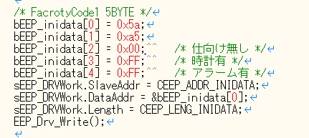

 |  |  |  |  |  |  |  | ソフトの動作中に、これは、EEPROMのファクトリコードの値が変更される唯一の場所です。（ここだけです）

 |  |  |  |  | EEPROM ADDRESS
 |  |  |  |  | 02h 仕向けコード |  |  | 最初ソフトが起動時, Ma_message_call(CMSG_INITIAL)が実施します。 |  |  |  |  | OK |  |  |  |  |  |  | 初期値処理以外、他の状況で
 |  |  |  |  |  |  |  | EEPROMから、正しい仕向けの値eeprom_initial()でbEEP_inidataへ読み込みます。 |  |  |  |  |  |  |  |  |  |  |  | データを修正することができません。

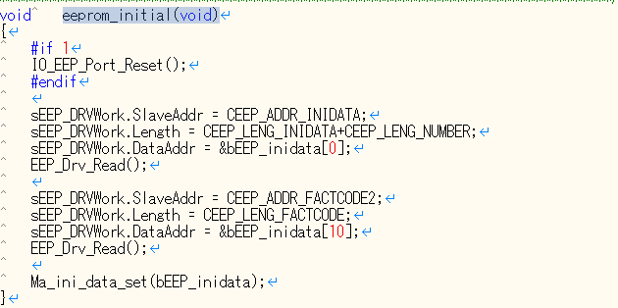

 |  |  |  |  |  |  |  | あとで、Ma_ini_data_set(bEEP_inidata)で仕向けの値がma_ini_dataに転送されます。

 |  |  |  |  |  |  |  | それから、Ma_sys_message( CMSG_INITIAL )機能が実施します。
 |  |  |  |  |  |  |  | ー＞Ma_initial（）に正しい仕向けコードがma_ini_data.areaからma_destに転送されます。
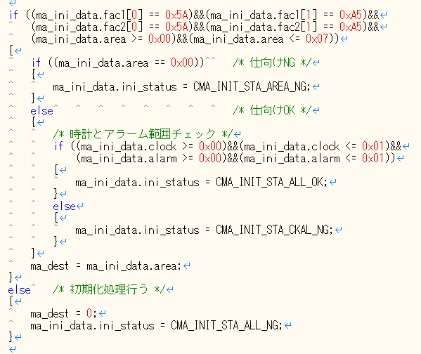

 |  |  |  |  |  |  |  | ma_dest（仕向けの値）はMa_model_dest()に使われます。”
 |  |  |  |  |  |  |  | AREA”が表示すると、LcdモジュールがMa_model_dest()を使います。
 |  |  |  |  |  |  |  | ソフトの動作中に、初期値処理以外、これは、ma_destの値が変更される唯一の場所です。

 |  |  |  |  |  | EEPROM ADDRESS
 |  |  |  |  |  | FEh-FFh ファクトリコード |  | 最初ソフトが起動時、Eeprom_sys_message（CMSG_INITIAL）機能が実施します。 |  |  |  |  | OK |  |  |  |  |  |  | 初期値処理以外、他の状況で
 |  |  |  |  |  |  |  | EEPROMから、正しいファクトリコードの値はeeprom_initial()でbEEP_inidataへ読み込みます。 |  |  |  |  |  |  |  |  |  |  |  | データを修正することができません。
 |  |  |  |  |  |  |  | あとで、Ma_ini_data_set(bEEP_inidata)でファクトリコードの値がma_ini_dataに転送されます。

 |  |  |  |  |  |  |  | それから、Ma_sys_message( CMSG_INITIAL )機能が実施します。ー＞Ma_initial（）で
 |  |  |  |  |  |  |  | 正しい初期値がなかったら、、EEP_Initial_Req()が実施します。ファクトリコードの初期値が書かせます。

 |  |  |  |  |  |  |  | ソフトの動作中に、これは、EEPROMのファクトリコードの値が変更される唯一の場所です。（ここだけです）

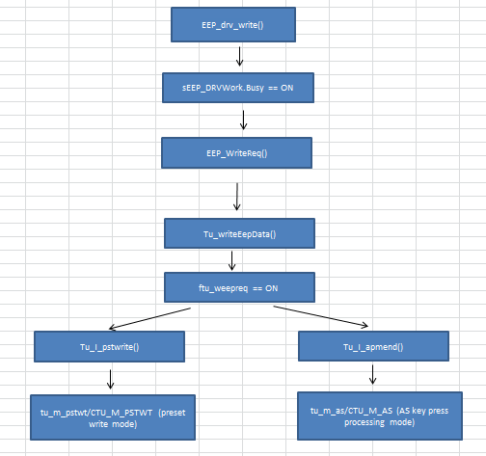

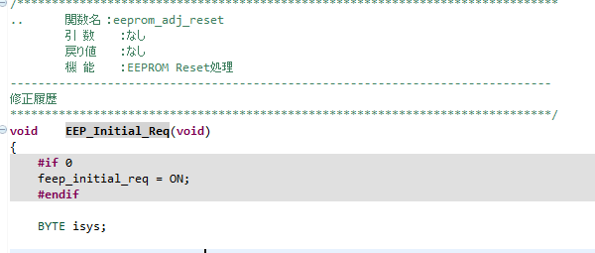

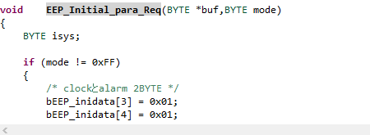

 | ・ソフトウェアはその他の状況が【AREA】表示を招くがあるかどうか【AREA】 |  |  |  |  |  |  | ソフトウェアでは「ma_dest」変数が”00”の時だけ「AREA」表示になる |  |  |  |  | OK |  |  |  |  |  |  | それ以外の状況で、【AREA】表示に
 |  |  |  |  |  |  |  | 「ma_dest」変数はEEPROMからデータを読む処理に問題が発生した時だけ、 |  |  |  |  |  |  |  |  |  |  |  | なることはありません。
 |  |  |  |  |  |  |  | 「ma_dest」変数が”00”になる。

 | ・IIC読み書き処理機能 |  |  |  |  |  |  | IIC 書き処理機能 -> EEP_Drv_Write(void) |  |  |  |  | OK |  |  |  |  |  |  | 書き込みと読み出し処理することは、
 |  |  |  |  |  |  |  | スタート送信 -> IO_EEP_SendStart(); |  |  |  |  |  |  |  |  |  |  |  | データシートに従っています。
 |  |  |  |  |  |  |  | デバイスアドレス送信 -> IO_EEP_WriteByte(0xa0); |  |  |  |  |  |  |  |  |  |  |  | ソースに正しいアドレスがありますから、
 |  |  |  |  |  |  |  | ワードアドレス送信 -> IO_EEP_WriteByte(); |  |  |  |  |  |  |  |  |  |  |  | アドレスを間違えることはないです。
 |  |  |  |  |  |  |  | XBYTE分のデータを書込み -> EEP_WriteData_xBYTE()
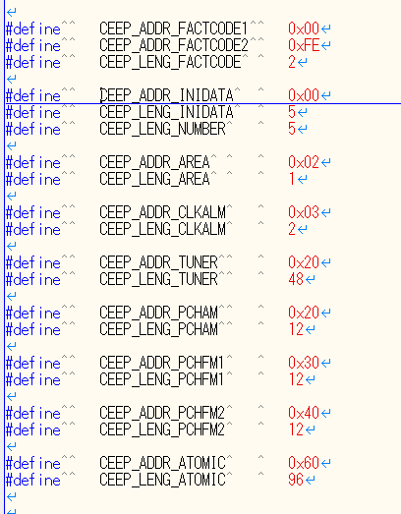
 |  |  |  |  |  |  |  | ストップ送信 -> IO_EEP_SendStop();
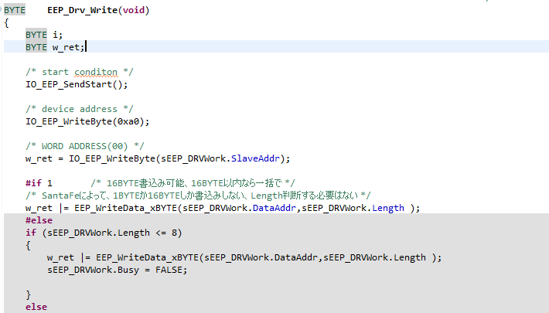

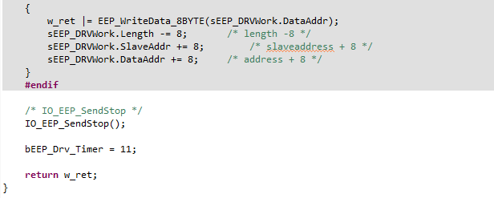

 |  |  |  |  |  |  |  | IIC読み処理機能 -> EEP_Drv_Read(void)
 |  |  |  |  |  |  |  | EEPROM Acknowledgeのポーリング処理 -> EEP_Drv_AckPolling();
 |  |  |  |  |  |  |  | ワードアドレス送信 -> IO_EEP_WriteByte(SlaveAddr);
 |  |  |  |  |  |  |  | リセット送信 -> IO_EEP_SendRestart();
 |  |  |  |  |  |  |  | 「a１」デバイスアドレス送信 (読み機能) -> IO_EEP_WriteByte(0xa1);
 |  |  |  |  |  |  |  | 読む -> IO_EEP_ReadData(sEEP_DRVWork.DataAddr, sEEP_DRVWork.Length );
 |  |  |  |  |  |  |  | ストップ送信 -> IO_EEP_SendStop();

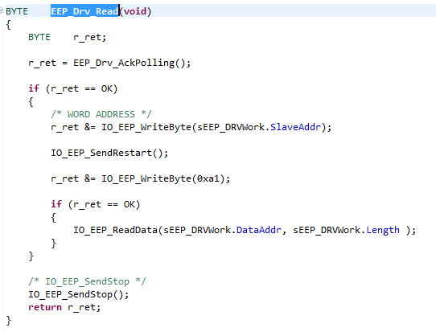

 | ・IIC通信タイミング |  |  |  |  |  |  | 初期値読み出し |  |  |  |  | OK |  |  |  |  |  |  | 書き込みと読み出し処理することは、
 |  |  |  |  |  |  |  |  | 初期値読み出し要求 |  |  |  |  |  |  |  |  |  |  | データシートに従っています。
 |  |  |  |  |  |  |  |  |  | EEPROMリセット |  |  |  |  |  |  |  |  |  | ソースに正しいアドレスがありますから、
 |  |  |  |  |  |  |  |  |  | FactoryCode1、仕向け値、時計、アラーム、部品番号 |  |  |  |  |  |  |  |  |  | アドレスを間違えることはないです。
 |  |  |  |  |  |  |  |  |  | FactoryCode2
 |  |  |  |  |  |  |  |  | 初期値転送

 |  |  |  |  |  |  |  | 初期化処理
 |  |  |  |  |  |  |  |  | EEPROM初期化要求
 |  |  |  |  |  |  |  |  |  | FactoryCode1、仕向け値、時計、アラーム
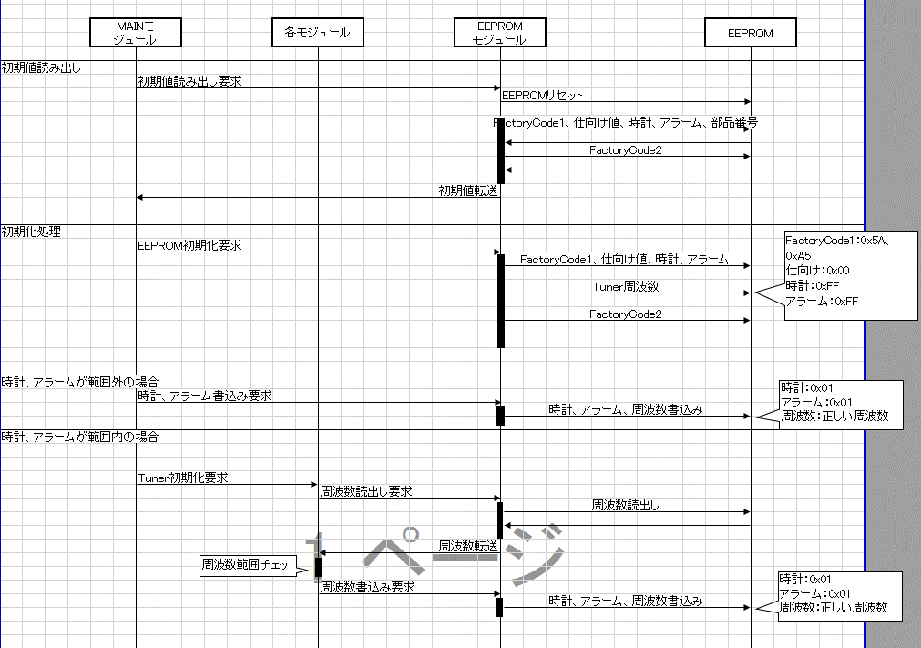
 |  |  |  |  |  |  |  |  |  | Tuner周波数
 |  |  |  |  |  |  |  |  |  | FactoryCode2

READ CYCLE
 |  |  |  |  |  |  |  | 時計、アラームが範囲外の場合
 |  |  |  |  |  |  |  |  | 時計、アラーム書込み要求
 |  |  |  |  |  |  |  |  |  | 時計、アラーム、周波数書込み

WRITE CYCLE
 |  |  |  |  |  |  |  | 時計、アラームが範囲内の場合
 |  |  |  |  |  |  |  |  | Tuner初期化要求
 |  |  |  |  |  |  |  |  |  | 周波数読出し要求
 |  |  |  |  |  |  |  |  |  |  | 周波数読出し
 |  |  |  |  |  |  |  |  |  | 周波数転送
 |  |  |  |  |  |  |  |  |  | 周波数書込み要求
 |  |  |  |  |  |  |  |  |  |  | 時計、アラーム、周波数書込み
 |  |  |  |  |  |  |  | AccON
 |  |  |  |  |  |  |  |  | EEPROMリセット

 |  |  |  |  |  |  |  | Pch書込み
 |  |  |  |  |  |  |  |  | 周波数書込み要求
 |  |  |  |  |  |  |  |  |  | 周波数書込み

 |  |  |  |  |  |  |  | テストモードの書込み要求
 |  |  |  |  |  |  |  |  | 1或いは16BYTE書込み要求
 |  |  |  |  |  |  |  |  |  | 書込み

 |  |  |  |  |  |  |  | テストモードの読込要求
 |  |  |  |  |  |  |  |  | 1或いは16BYTE読込み要求

